Sheet1
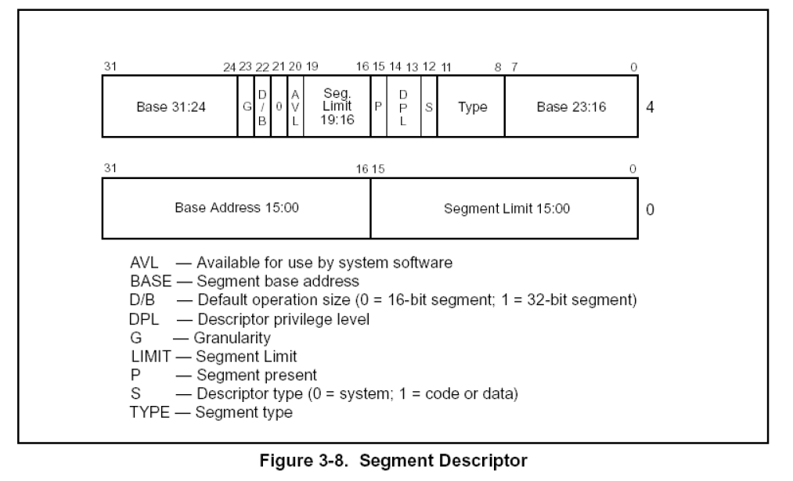
1、段描述符 | 2、P位，位于高四字节第15
 |  | 通过指令加载段描述符到段寄存器，第一步就要检查P位
 |  | P = 1 段描述符有效，
 |  | P = 0 段描述符无效

 | 3、G位，位于高四字节第23
 |  | G位 0，limit=0x000fffff，单位 字节
 |  | G位 1，limit=0xffffffff 单位4k

 | 4、段描述符和段寄存器对应关系

 | WORD Selector; |  | //16位
 | WORD Atrribute; |  | //16位
 | DWORD Base; |  | //32位 高四字节24~31、0~7、低四字节16~31
 | DWORD Limit; |  | //32位 高四字节16~19、低四字节0~15(共20位，还差12位)
 |  |  | // Limit剩余的12位，主要看 G位

 | 课后练习：
 | 分析段选择子为0x1B、0x23对应的段描述符，并将内容填写到段寄存器结构体中.
 | 注意：
 | FS对应的段描述符比较特殊，查分后的值与段寄存器中的值不符合，
 | 讲到操作系统（线程）的时候会解释.

